購入シート
SG工法 販促品注文書

必要事項 |  | をご記入の上、地対協 広報 猪野愛梨亜宛てにメールで
本シートをExcelのままご送付下さいますようお願い致します。

【ご注文にあたっての注意事項】
※1 | 地対協登録事業者様以外のご注文はできませんのでご了承下さい。
※2 | メールをご送信の際、宛先は「maria@chitaikyo.or.jp」とし、件名に「販促品注文」と入力して下さい。

事業者名
販促品送付先住所 |  |  |  | 〒
請求書送付先住所 |  |  |  | 〒 | -
連絡先等 |  |  |  | TEL： |  |  |  |  |  | ご担当者名：

No | 品 名 |  |  |  |  |  |  | 単価 |  |  |  | ご注文数 |  |  | 小計
① | 足場シート(2700×1800) |  |  |  |  |  |  | ¥18,000 |  |  |  |  |  |  | ¥0
② | 現場看板 A (900×1800) |  |  |  |  |  |  | ¥20,500 |  |  |  |  |  |  | ¥0
③ | 現場看板 B (910×1200) |  |  |  |  |  |  | ¥15,000 |  |  |  |  |  |  | ¥0
④ | 現場看板 C (600×910) |  |  |  |  |  |  | ¥8,700 |  |  |  |  |  |  | ¥0
⑤ | ヒロミ等身大パネル |  |  |  |  |  |  | ¥22,000 |  |  |  |  |  |  | ¥0
⑥ | ヒロミポスター A (10部単位) (A1) |  |  |  |  |  |  | ¥1,440 |  |  |  |  |  |  | ¥0
⑦ | ヒロミポスター B (４枚１セット単位)(A1) |  |  |  |  |  |  | ¥1,600 |  |  |  |  |  |  | ¥0
⑧ | のぼり(1800×600) |  |  |  |  |  |  | ¥2,000 |  |  |  |  |  |  | ¥0

⑨ | パラパラ漫画メモ帳(B7) |  |  |  |  |  |  | ¥500 |  |  |  |  |  |  | ¥0
⑩ | 地耐協オリジナル防災セット(追加購入) |  |  |  |  |  |  | ¥10,000 |  |  |  |  |  |  | ¥0

※①～⑤は名入れ対応です。貴社のロゴをillustratorでメールにて ご入稿ください。 |  |  |  |  |  |  |  |  |  | 地耐協記入欄→ |  |  | 送料
 |  |  |  |  |  |  |  |  |  |  |  |  | 総額(税別) |  | ¥0

 | ※足場シート…防炎シール付きターポリン
 | ※現場看板３サイズ…アルミ複合版(ラミネート加工込みで耐久性UP)-穴空き加工済
 | ※ヒロミ等身大パネル…耐水性あり,屋外用,金属スタンド使用
 | ※ポスター２種…１枚デザインと４枚セットのものでデザイン変わりますのでご注意下さい。
 | ※メモ帳…手のひらサイズ。展示会に来られたお子様向けのプレゼントとしてご活用いただけます。
 | ※防災セット…在宅避難を想定した防災セット。免震ファミリーに加入で無償提供中。追加購入はここから
※消費税別 ※お振込み手数料は貴社負担にてお願い致します。

社内処理欄（地対協使用） |  |  |  |  |  |  |  |  |  |  |  |  |  | 検 印 |  | 受 付
・受付日 |  |  | 年 | 月 |  | 日 | ・発送日 |  | 年 | 月 | 日

販促品デザイン
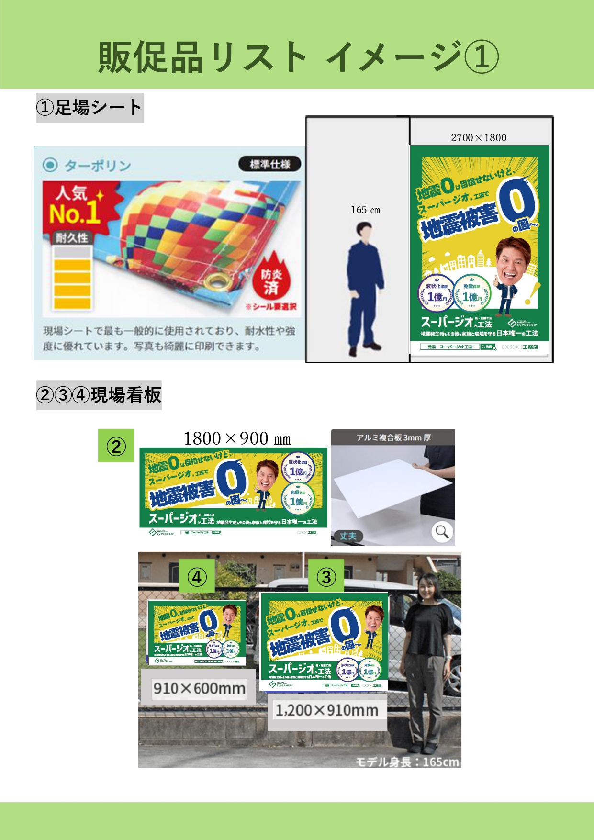
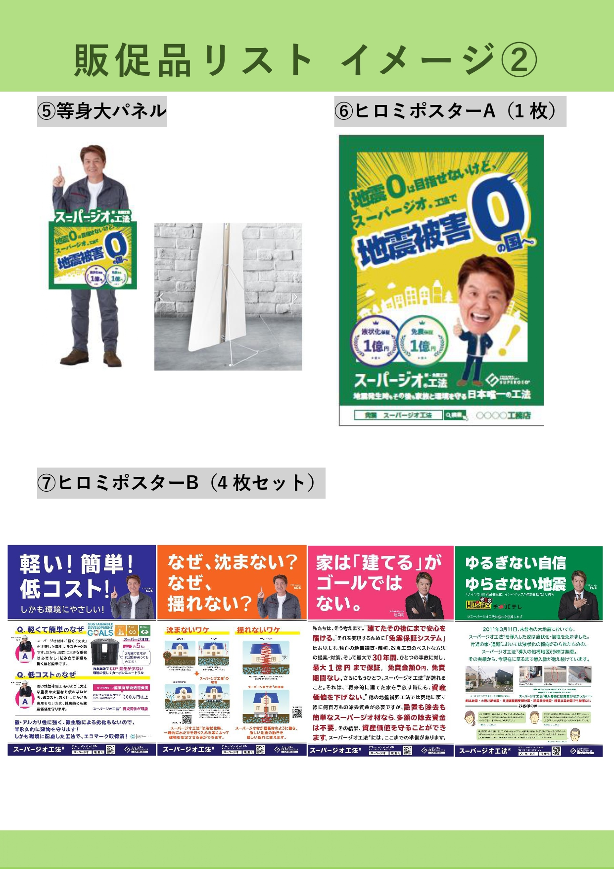
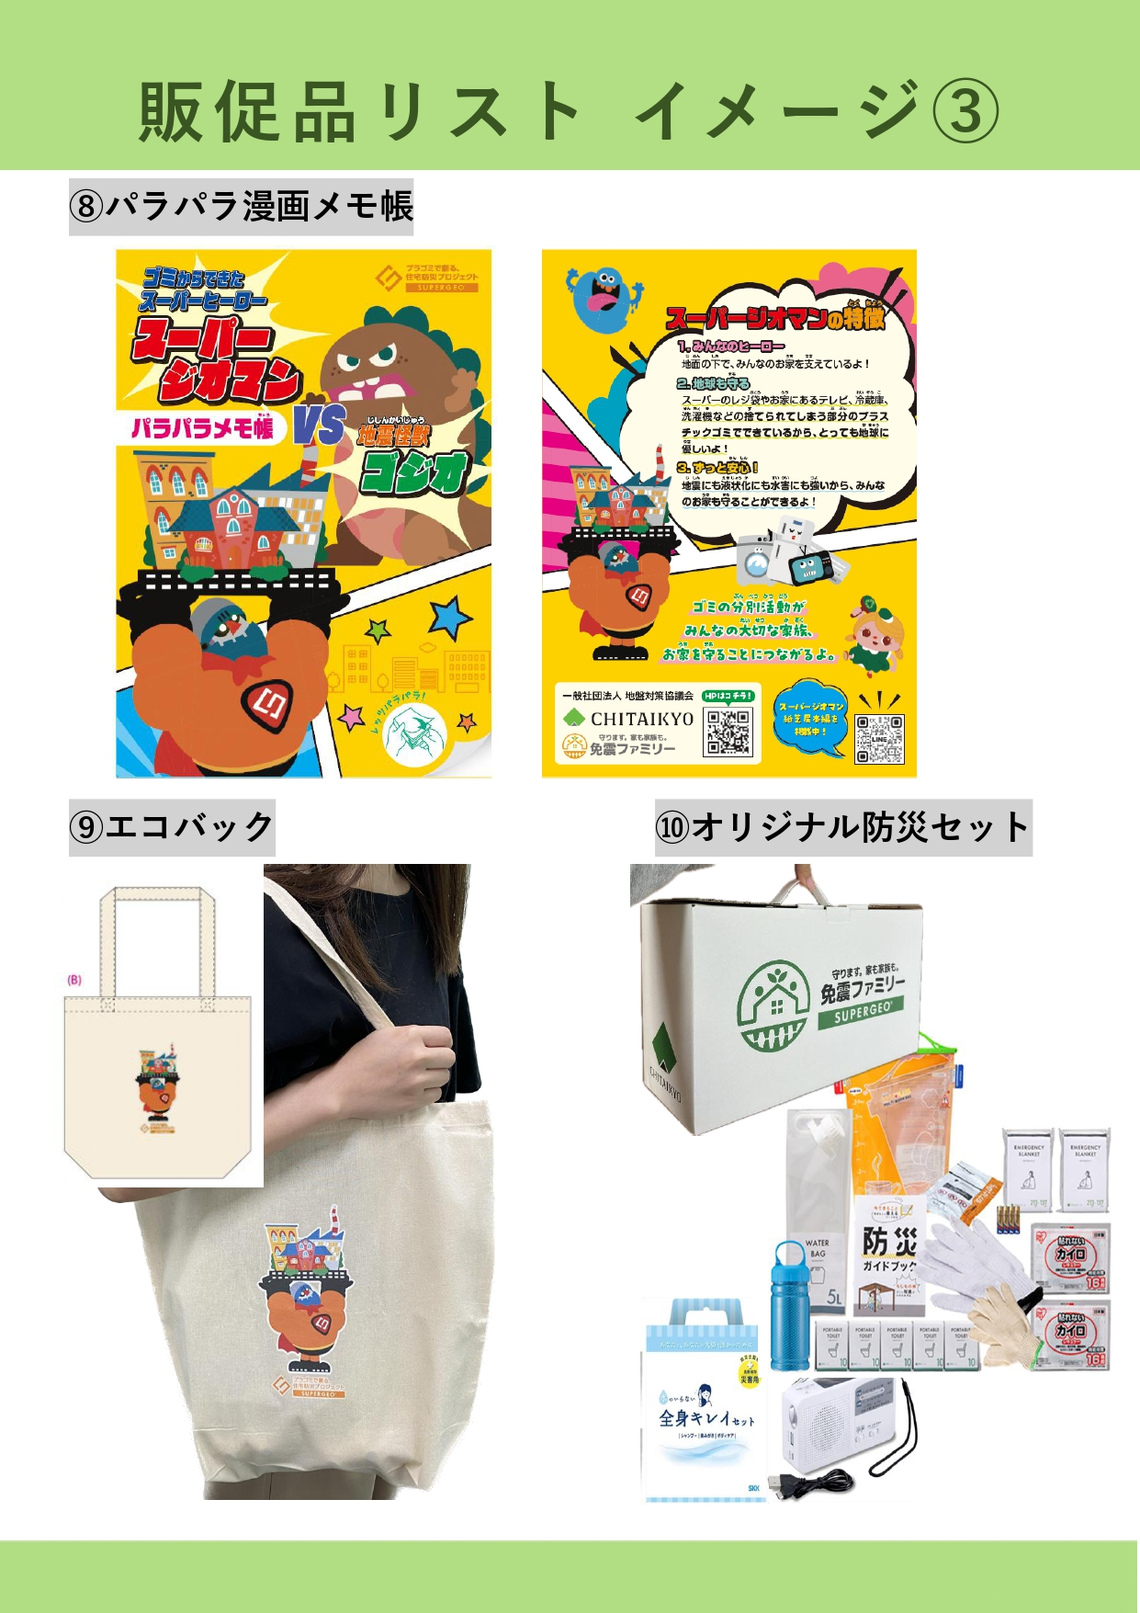

⑨パラパラ漫画メモ帳

⑧のぼり
(1800×600)

⑨防災セット
⑩防災セット(追加購入)

